02.17
Cuadro 2.17 | PRECIO FINAL Y COMPONENTES DE ENERGÍA ELÉCTRICA EN ESPAÑA. EVOLUCIÓN.

AÑO 2022 euros / MWh |  | Ene | Feb | Mar | Abr | May | Jun | Jul | Ago | Sep | Oct | Nov | Dic | Año (*)
TOTAL DEMANDA NACIONAL
Mercado diario |  | 205.86 | 202.01 | 287.23 | 194.39 | 187.85 | 169.73 | 143.21 | 154.86 | 142.70 | 128.83 | 117.35 | 101.43 | 170.47
Merc. intradiario (subastas MIBEL y cont.) |  | -0.04 | -0.08 | -0.11 | -0.19 | -0.15 | -0.10 | -0.40 | -0.28 | -0.61 | -0.13 | -0.20 | -0.15 | -0.20
Restricciones técnicas PDBF |  | 1.25 | 1.29 | 2.25 | 4.33 | 3.09 | 1.27 | 0.95 | 0.87 | 0.91 | 1.76 | 2.43 | 4.17 | 2.01
Banda de regulación secundaria |  | 1.02 | 1.20 | 2.16 | 2.22 | 3.09 | 2.86 | 2.51 | 2.70 | 2.54 | 3.05 | 2.61 | 2.70 | 2.37
Restricciones técnicas en tiempo real |  | 1.05 | 0.84 | 2.22 | 1.73 | 1.34 | 1.32 | 3.81 | 3.21 | 5.15 | 4.71 | 2.38 | 5.36 | 2.67
Incumplimiento de energía de balance |  | -0.10 | -0.12 | -0.21 | -0.16 | -0.27 | -0.84 | -0.46 | -0.34 | -0.26 | -0.42 | -0.29 | -0.42 | -0.33
Coste desvíos |  | 0.93 | 0.68 | 1.07 | 0.84 | 0.84 | 1.49 | 0.40 | 1.04 | 0.71 | 0.72 | 0.40 | 0.60 | 0.83
Saldo desvíos |  | -0.31 | -0.36 | -0.34 | -0.31 | -0.29 | -0.65 | 0.05 | 0.09 | 0.08 | -0.15 | 0.09 | 0.39 | -0.21
Control del factor de potencia |  | -0.07 | -0.06 | -0.07 | -0.09 | -0.08 | -0.06 | -0.07 | -0.06 | -0.07 | -0.08 | -0.08 | -0.07 | -0.07
Saldo PO 14.6 |  | 0.04 | 0.03 | - | 0.05 | 0.09 | 0.04 | 0.09 | 0.07 | 0.03 | 0.04 | 0.02 | 0.07 | 0.05
Servicios de ajuste |  | 3.81 | 3.50 | 7.08 | 8.61 | 7.81 | 5.43 | 7.28 | 7.58 | 9.09 | 9.63 | 7.56 | 12.80 | 7.32
Pagos por capacidad |  | 0.44 | 0.47 | 0.33 | 0.24 | 0.23 | 0.26 | 0.43 | 0.25 | 0.26 | 0.21 | 0.31 | 0.42 | 0.32
Mecanismo ajuste RD-L 10/2022 (**) |  | - | - | - | - | - | 27.52 | 67.29 | 89.54 | 64.99 | 22.46 | 7.14 | 32.09 | 26.48
Precio total (€/MWh) |  | 210.07 | 205.90 | 294.53 | 203.05 | 195.74 | 202.84 | 217.81 | 251.95 | 216.43 | 161.00 | 132.16 | 146.59 | 204.50
Energía de cierre (GWh) |  | 21,512 | 19,112 | 20,298 | 18,479 | 19,142 | 20,053 | 22,000 | 20,331 | 18,968 | 18,139 | 18,226 | 19,095 | 235,642
(*) Precio final anual medio Comercializadores de Referencia: 222,32 euros / MWh Precio final anual medio Mercado libre: 202,81 euros / MWh

(**) Mecanismo para topar el precio del gas

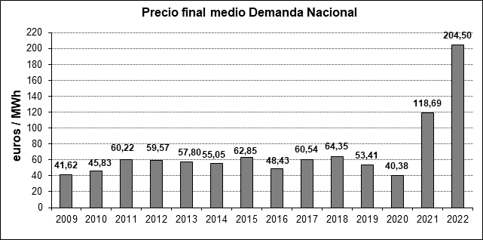
 |  |  |  |  | EVOLUCIÓN

Fuente: REE, CNMC, OMIE - Mercado de electricidad y elaboración propia

